Ревю ТЗ
ТЗ | Баги ТЗ та макету | Пропозиції та рекомендації
Стартова сторінка + Header - Тетяна
1. Сторінки застосунку повинні відображатись відповідно до макету на розширеннях: - до 320px - верстка не змінюється - mobile: гумова верстка від 320px (елементи адаптуються під екран і розтягуються при зміні в'юпорта); - mobile: після 375px елементи відповідають розмірам на макеті до розміру 768px); - tablet: з 768px(елементи відповідають розмірам на макеті до 1280px); - desktop: з 1280px | Чи передбачено обробку екранів менше 320px (наприклад, старі мобільні пристрої чи нестандартні розширення)? До 320px - верстка не змінюється на всіх девайсах або тільки на mobile? Що відбувається на екранах ширших за 1280px (наприклад, на ультрашироких дисплеях)?
2. Хедер (для НЕ авторизованого користувача) містить - назва (логотип) застосунку - є посиланням, по кліку на яке, неавторизованого користувача переадресовує на Стартову сторінку; - перемикач Sign up / Sign in. | Що відбувається, якщо неавторизований користувач вже знаходиться на стартовій сторінці і натискає на логотип? Чи буде сторінка перезавантажуватися?
3. Стартова сторінка містить в собі: - зображення та речення - заохочення до роботи з додатком; - кнопка Sign up - перенаправляє користувача на форму реєстрації - кнопка Sign in - перенаправляє користувача на форму логінізації - перелік основних функціональностей застосунку . | Зображення та речення – заохочення до роботи з додатком: чи це статичне зображення і текст, чи можлива анімація, динамічні елементи? Перелік основних функціональностей застосунку: Що саме включає перелік функціональностей? Це статичний текст, інтерактивний список чи іконки? Як цей перелік має адаптуватися для різних розмірів екранів? Як навігація буде виглядати на мобільних пристроях? Чи є бургер-меню, чи всі кнопки будуть видимі?
4. В навігації має бути "підсвічена" активна сторінка, на якій перебуває користувач (Sign up / Sign in) | Як саме реалізується підсвічування? Це зміна кольору, стилю тексту чи інша візуальна зміна?
Реєстрація та логінізація - Дмитро
5. Сторінка Sign Іn містить: - Картинку. - Заголовок - Sign in - Підзаголовок - You need to login to use the service - поле для введення e-mail - поле для введення паролю - кнопка Sign in - елемент навігації Sign up - переадресовує користувача на сторінку SignUpPage | В документації немає інформації про текстовий елемент з функцією посилання "Forgot your password?", яке міститься на сторінці Sign in застосунку під полями ім'я та пароль | Добавити в документацію інформацію про про текстовий елемент з функцією посилання "Forgot your password?", яке міститься на сторінці Sign in застосунку під полями ім'я та пароль
5.1. По кліку на Sign In, поля поля форми повинні проходити валідацію, і в разі негативного результату, з'являється повідомлення помилки валідації (повідомлення може бути у вигляді спливаючого вікна в верхній частині екрану, або у вигляді підказки під кожним полем)
5.2. В разі успішної валідації полів, по кліку на Sign In, відкривається головна сторінка MainPage
6. Форма реєстрації Sign Up містить: - Картинку. - Заголовок - Sign up - Підзаголовок - You need to register to use the service - поле для введення імені користувача - поле для введення e-mail - поле для введення паролю - кнопка Next - переадресовує користувача на сторінки введення персональної інформації: * Your goal * Select gender, Age * Body parameters * Your Activity - елемент навігації Sign in - переадресовує користувача на сторінку SignInPage
6.1 По кліку на Next, поля форми повинні проходити валідацію, і в разі негативного результату, з'являється повідомлення помилки валідації (повідомлення може бути у вигляді спливаючого вікна в верхній частині екрану, або у вигляді підказки під кожним полем). У разі їх валідності - в формі відображається наступна частина полей форми, а також кнопки Back та Next.
6.2 Після успішної реєстрації користувач повинен бути переадресований на сторінку SignInPage. Якщо було отримано помилку реєстрації - має бути виведена відповідна інформація у вигляді нотіфікації
7. Поле для введення Email має валідуватися: - обов'язкове значення, - може включати латиницю, цифри, спецiальні знаки - знаки можуть бути в різному регістрі - повинно обов'язково містити тільки один знак "@" і "крапку" (у частині з назвою хоста)
8. Поля для введення Password має валідуватися: - обов'язкове значення - може містити літери латиниці, цифри і знаки - знаки можуть бути в різному регістрі - не може містити пробіли | Пароль 11Dz11$ система не приймала - Питання чому??? Лише з'являлось повідомлення "Enter a valid Password*" Звідки мені, як користувачу, знати, яким саме має бути "valid Password"? + Немає інформації щодо мінімальної та максимальної довжини пароля. | Пропоную добавити інструкцію-підказку яким саме має бути пароль користувача
9. Поле для введення - Name має валідуватися: - може містити літери латиниці, цифри і знаки - знаки можуть бути в різному регістрі | У застосунку немає жодної підказки яким має бути ім'я користувача, якою має бути мінімальна та максимальна довжина ім'я | Пропоную добавити інструкцію-підказку яким саме має бути ім'я користувача
10. Сторінка Your goal містить: - Заголовок - Your goal - Підзаголовок - Choose a goal so that we can help you effectively Варіанти цілей: - Lose Fat - Maintain - Gain Muscle Кнопки: - Next - Back
11. Сторінка Select gender, Age містить: - Заголовок Select gender, Age - Підзаголовок - Choose a goal so that we can help you effectively Варіанти вибору Gender: - Male - Female Поле для вибору дати в календарі: - Date of birth Кнопки: - Next - Back | 1.Не впевнений у правильності запропованих варіантів вибору "Gender". Якщо людина не відносить себе ні до "MALE", ні до "FEMALE" що тоді їй вибирати? 2. В докуменції зазначається, що в застосунку має бути "поле для вибору дати в календарі: - Date of birth. Втім, в самому застосунку міститься заголовок "Your age" і поле для вводу "Enter your age" 3. Також не вказане дозволене мінімальне та максимальне число для введення в поле "Enter your age"
12. Сторінка Body parameters містить: - Заголовок - Body parameters - Підзаголовок - Enter your parameters for correct performance tracking Поля для введення: - Height - Weight Кнопки: - Next - Back | Не вказане дозволене мінімальне та максимальне число для введення в поле "Enter your height" та "Enter your weight"
13. Сторінка Your Activity містить: - Заголовок - Your Activity - Підзаголовок - To correctly calculate calorie and water intake Варіанти вибору: - If you do not have physical activity and sedentary work - If you do short runs or light gymnastycs 1-3 times a week - If you play sports with average loads 3-5 times a week - If you train fully 6-7 times a week - If your work is related to physical labor, you train 2 yimes a day and include strenght exersises in your training program Кнопки: - Next - Back | 1.В документації біля варіантів вибору не зазначені числові показники, які зазначені біля цим самих варіантів вибору в застосунку 2. В документації зазначено, що далі є кнопки "Next" та "Back". В застосунку натомість кнопки "Sign up" та "Back"
Авторизований користувач
Header - Ольга
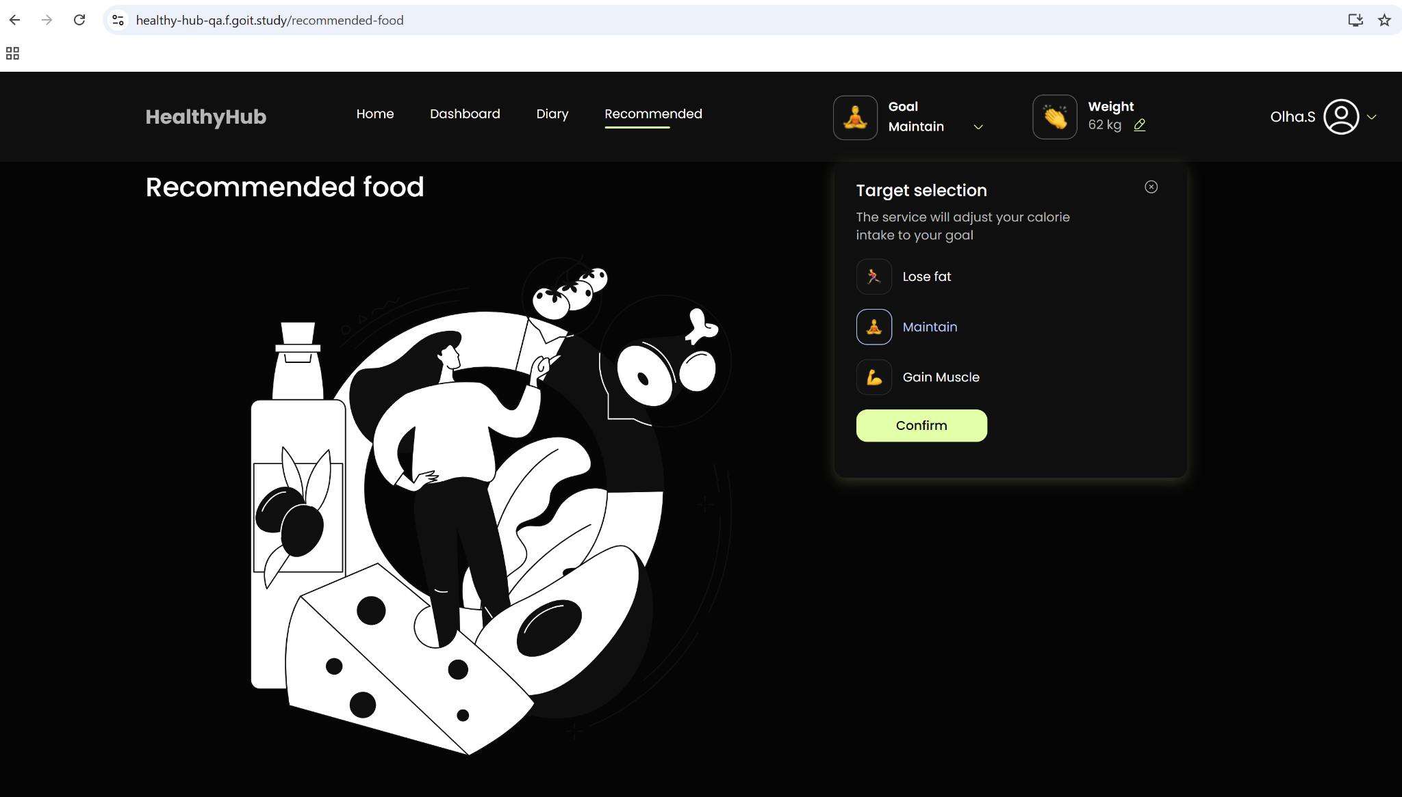
14. В хедері авторизованого користувача , розміщаються такі елементи: * назва та логотип застосунку - по кліку на який, користувач перенаправлен на головну сторінку * блок зі списком елементів навігації на сторінки застосунку - Home - переадресовує користувача на головну сторінку MainPage - Dashboard - переадресовує користувача на сторінку з графіками DashboardPage - Diary - переадресовує користувача на сторінку щоденника DiaryPage - Recommended - переадресовує користувача на сторінку рекомендованої їжі RecommendedFoodPage * блок Goal, де вказана актуальна мета користувача; мета може бути змінена. При натисканні на іконку редагування відкривається модальне вікно СurrentWeightModal, з можливісттю оновлення інформації по поточній вазі. * блок Weight, де вказана актуальна вага користувача; вага може бути змінена, по натисканню на піктограму випадаючого меню. По кліку на нього повинна відкриватись модалка TargetSelectionModal, що дає можливість змінити поточну обрану ціль. * блок UserInfoNav - кнопка (фото користувача в якості контенту, або іконка, якщо таке фото відсутнє та ім'я користувача) для відкриття модалки редагування даних про користувача | При натисканні на іконку редагування блоку Goal відкривається не модальне вікно СurrentWeightModal, а модальне вікноTarget Selection, як і має бути. Тут помилка в описі ТЗ. блок Weight - піктограма випадаючого меню, що виводить модальне вікно для внесення нового значення ваги і подальшим підтвердженням. Також ТЗ каже, що модальне вікно дає можливість змінити поточну ціль, що не є вірним, бо користувач в цьому вікні змінює поточну вагу.
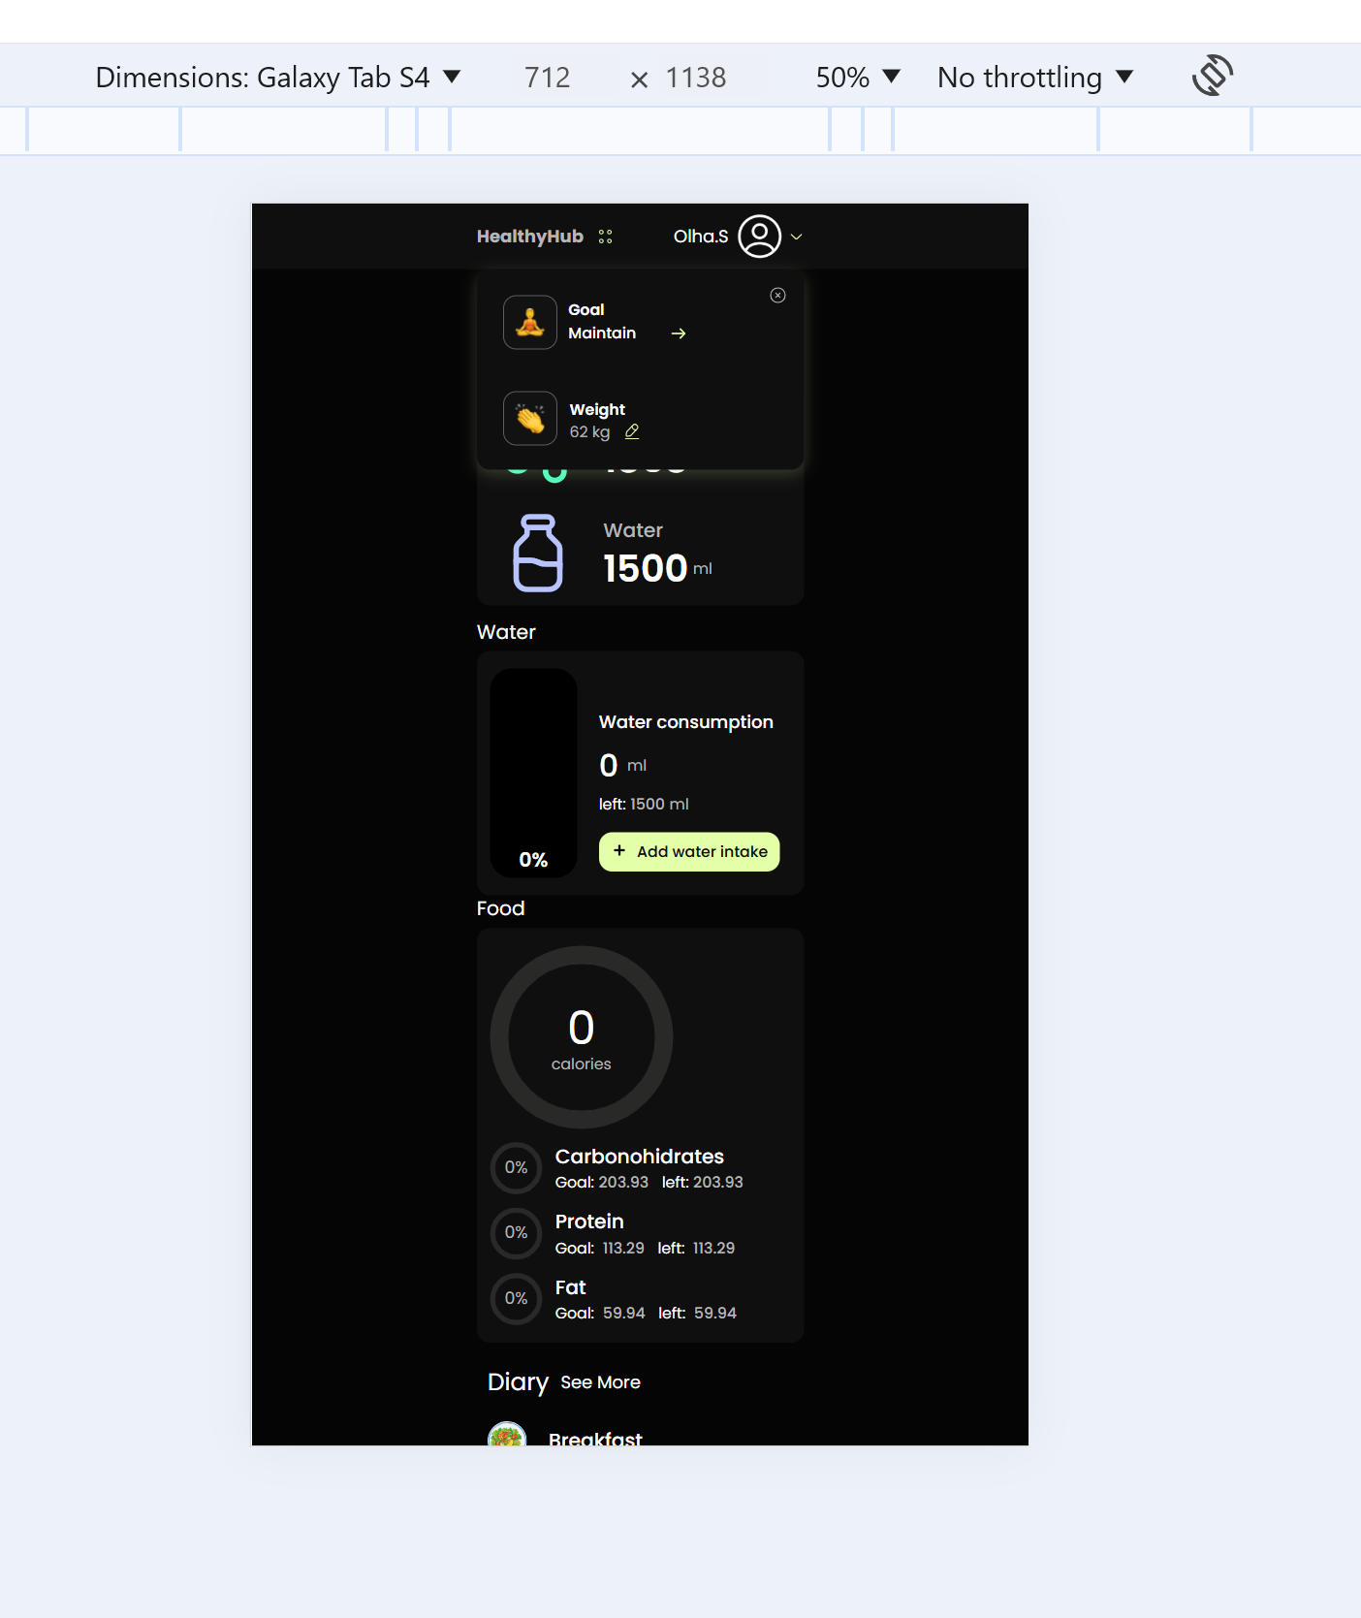
15. Модальне вікно TargetSelectionModal, містить заголовок - "Target Selection" Вміст модального вікна: текст "The service will adjust your calorie intake to your goal. Please select your target:" і форма з селектами які скалаються з радіо-кнопок: - іконки та підпису "Lose fat" - іконки та підпису "Maintain" - іконки та підпису "Gain Muscle" Компонент містить кнопку Confirm (для підтвердження обраної інформації) | Немає назви Target Selection, є клікабельне вікно Goal, що видає модальне вікно "Target Selection", яке пропонує користувачу вибрати мету ""The service will adjust your calorie intake to your goal". Фраза "Please select your target" відсутня. Факт: У модальному вікні "TargetSelectionModal" є кнопка з хрестиком, яка закриває вікно. Відхилення від ТЗ: У ТЗ кнопка з хрестиком не зазначена як частина модального вікна. Її додавання є відхиленням і потребує уточнення, чи вона дійсно необхідна.
16. Модальне вікно СurrentWeightModal складається з - заголовку "Enter your current weight" - текстового повідомлення - "You can record your weight once a day" - тексту - "Today:" і відображення поточної дати у форматі - число.міcяць.рік - форми з інпутом в якому розміщен плейсхолдер - "Enter your weight" - кнопки Confirm (для підтвердження введеної інформації) | Модальне вікно СurrentWeightModal називається просто "Weight". Факт: У модальному вікні "CurrentWeightModal" є кнопка з хрестиком, яка закриває вікно. Відхилення від ТЗ: У ТЗ кнопка з хрестиком не зазначена як частина модального вікна. Її додавання є відхиленням і потребує уточнення, чи вона дійсно необхідна.
17. По кліку на кнопку UserInfoNav , відкривається модалка з кнопками: - EditProfile - переадресовує на сторінку SettingsPage - LogoutBtn - виконує логаут користувача. | Назва кнопки "EditProfile": У ТЗ зазначено "EditProfile", а в інтерфейсі вона підписана як "Setting". Це може викликати плутанину, якщо назва не буде уточнена в ТЗ.
18. Для мобільної версії, та версії tablet, Блок зі списком елементів навігації (планшет) та блок Goal (мобільна версія) розміщені в бургер-меню | ТЗ описано невірно: В бургер меню для планшетів і смартфонів сховані меню Goal та Weight Блоки Goal і Weight розміщені в бургер-меню. І це меню можна закрити лише хрестиком. Мобільна та планшетна версії - відсутні елементи хедеру що присутні в браузер версії: Dashboard, Diary, Home і Recommended. | Потрібно зауважити, що хедер для мобільного і планшет-застосунку містить лише назву додатку, бургер меню с метою і вагою, та кнопка з інформацією про користувача. Варто зауважити, що: - пункти меню Home, Dashboard, Diary, Recommended не присутні у розширеннях <1440, - пункти меню Goal і Weight набувають вигляд бургер-меню у розширеннях <834 Меню з вагою та метою дає змогу змінити обидва значення і потребує натискання кнопки підтвердження або скасування. Було б зручно, якщо б бургер-меню з Goal та Weight можна було б закрити не лище хрестиком, а й тапом на бургер-меню, або десь поза зоною цього меню.
MainPage - Кристина
19. Головна сторінка (мобільна, планшет та десктопна версії), містить такі блоки: - заголовок сторінки Today - елемент навігації On the way to the goal - перенаправляє на сторікну DashboardPage - блок DailyGoal - блок Water - блок Food - блок Diary - блок RecommendedFood На планшетній та мобільній версіях компоненти повинні бути відображені у вигляді списку, а на десктопній версії - у вигляді сітки. |  | 1. При перенаправлені на сторінку DashboardPage не відображається назва сторінки у всіх версіях(мобільна, планшетна та дестопна). 2. У вимогах не вказано яким чином елемент навігації On the way to the goal - перенаправляє на сторікну DashboardPage. 3. Не вказано у вимогах про орієнтацію (landscape mode,portrait mode) на планшетній та мобільній версіях.
20. Блок DailyGoal (Щоденна мета) - показує загальну кількість калорій, яку користувач має споживати за день, щоб досягти своєї цілі щодо здоров'я або зниження ваги. І візуалізує блоки: - Calories (Калорії) - складається з іконки, надпису Calories, та значення, яке встановив юзер - показує мету споживання калорій за день. Користувач має споживати цю кількість калорій або менше, щоб залишатись у межах своєї денної мети. - Water (Вода) - складається з іконки, надпису Water, та значення, яке встановив юзер - показує мету споживання води за день, виміряної в мілілітрах (мл). Користувач має випити цю кількість води або більше, щоб досягти своєї денної мети щодо водопиття. | 1. При зміні мети Goal Maintain у блоці Calories кількість калоріїв не змінюється на усіх пристроях. 2. При зміні ваги кількість вживання води на день не змінюється на усіх пристроях. 3. При написанні невалідних значень ваги (літери, знаки, нуль...) кількість калорій змінюється. 4. При написанні невалідних значень ваги (літери, знаки, нуль...) кількість вживання води не змінюється.
21. Блок Food (Розподіл поживних речовин) - надає користувачеві інформацію про розподіл поживних речовин в їжі щодо їхніх денних цілей. Відповідно: - Сalories (Калорії) - круговий графік, що показує загальний прогрес споживання харчування, виміряного калоріями. - Carbohydrates (Вуглеводи)- круговий графік, що показує розподіл споживання вуглеводів. "Goal" вказує на кількість вуглеводів, яку користувач планує спожити за день. "Left" показує залишкову кількість вуглеводів, яку користувач може ще спожити, щоб досягти своєї денної цілі. - Protein (Білки) - круговий графік, що показує розподіл споживання білків. "Goal" вказує на кількість білків, яку користувач планує спожити за день. "Left" показує залишкову кількість білків, яку користувач може ще спожити, щоб досягти своєї денної цілі. - Fat (Жири) - круговий графік, що показує розподіл споживання жирів. "Goal" вказує на кількість жирів, яку користувач планує спожити за день. "Left" показує залишкову кількість жирів, яку користувач може ще спожити, щоб досягти своєї денної цілі.
22. Блок Water (трекер води) - надає інформацію про споживання води користувачем та показує, наскільки він наблизився до своєї денної мети. Відповідно: - Water (Вода) - візуалізація у вигляді блоку з інформацією, щодо відсотку води, яку користувач вже спожив за день відносно його денної мети. Наприклад, якщо цей показник дорівнює 70%, це означає, що користувач вже випив 70% від своєї денної мети споживання води. - Water Consumption (Споживання води) - показує кількість води, яку користувач вже випив протягом дня, виміряної в мілілітрах (мл), left (Залишилось) - показує залишкову кількість води, яку користувач ще може випити, щоб досягти своєї денної мети. - Add Water Intake (Додати споживання води) - Клік по даному блоку відкриває модальне вікно AddWaterModal, яке дозволяє користувачеві додавати кількість випитої води до своєї денної мети.
23. Модальне вікно AddWaterModal включає в себе: - заголовок форми: Add Water Intake (Додати споживання води). - назва інпута: How much water (Скільки води) - плейсхолдер в інпуті: Enter milliliters (Введіть мілілітри) - користувач отримує вказівку, що потрібно ввести кількість випитої води в мілілітрах. - Confirm (Підтвердити) - для збереження введеної кількості випитої води. - Cancel (Скасувати) - що закриває модальне вікно без збереження змін.
24. Блок Diary (щоденник): - розділ, де користувач веде записи про свої прийоми їжі. Зкладається з блоків: Заголовок Diary і кнопка-посилання - See more, яка перенаправляє на сторінку DiaryPage - Breakfast (сніданок): Цей блок відображає деталі щоденного споживання на сніданок. - Lunch (обід): Цей блок відображає деталі щоденного споживання на обід. - Dinner (вечеря): Цей блок дозволяє користувачеві записати свій вечерю. - Snack (перекус): Цей блок дозволяє користувачеві записати свій перекус. Кожен блок складається з іконки, заголовку (назва прийому їжі) і якщо прийом їжі вже був внесений користувачем, то відображаємо відповідну інформацію по інгредієнтах, внесених користувачем Якщо даних по цьому прийому їжі ще нема, то відобразити піктограму кнопку ("+ Record your meal"), яка відкриває модальне вікно RecordDiaryModal Інформація по нутрієнтах: - значення "Carbonohidrates": містить кількость вуглеводів за цей прийом їжі (наприклад - 60) - значення "Protein": містить кількость білків за цей прийом їжі (наприклад - 40) - значення "Fat": містить кількость жирів за цей прийом їжі (наприклад - 20) | 1. Кнопка "See more" не має стрілочки вправо. | 1. При перенаправлені на сторінку DiaryPage не відображається назва сторінки. 2. У вимогах не зрозуміло описано: блоки "Breakfast", "Lunch" відображають деталі споживання їжі, а блоки "Dinner", "Snack" дозволяють користувачеві записати свою вечерю чи перекус.
25. Модальне вікно, яке дозволяє користувачу додавати нові записи про їжу (прийом їжі) до свого щоденника. Він призначений для реєстрації деталей про їжу, таких як назва продукту або страви, кількість вуглеводів, білків та жирів у продукті або страві. Заголовок - Record your meal (Записати вашу їжу) Підзаголовок Breakfast (Сніданок) - що вказує, що зараз користувач збирається записати свій прийом їжі на сніданок. Форма з полями: - Інпут The name of the product or dish (Назва продукту або страви) - користувач вводить назву продукту або страви, яку він їсть. - Інпут Carbonoh - поле для введення кількості вуглеводів у продукті або страві. - Інпут Protein - поле для введення кількості білків у продукті або страві. - Інпут Fat - поле для введення кількості жирів у продукті або страві. - Інпут Calories - поле для введення кількості калорій у продукті або страві. - Кнопка Add more (Додати більше) - кнопка, яка додає ще один набір інпутів (The name of the product or dish, Carbonoh, Protein, Fat ) для вводу інформації ще про один продукт. - Кнопка Cancel (Скасувати) - кнопка, закриває модальне вікно без збереження даних. - Кнопка Confirm (Підтвердити) -при натисканні на цю кнопку - відбувається збереження цих даних. | 1. У полі "The name of the product or dish" (Назва продукту або страви) можна вводити цифри і будь-які знаки.
26. Блок Recommended Food (Рекомендована їжа). Блок, що містить перелік рекомендованих продуктів. Складається з заголовка та 4 або 2 карток рекомендованих продуктів "Food Item". Кожна карточка складається ось з таких елементів: - іконка - назва продукту (наприклад, "Avocado"). - міра виміру (наприклад, "100 g"). - калорійність (наприклад, "200 calories"). Кнопка See more (Дивитись більше) - при натисканні на цю кнопку відбувається перенаправлення користувача на сторінку Recommended Food. | 1. Блок Recommended food містить тільки заголовок, відсутні картки рекомендованих продуктів "Food Item". 2. При перенаправленні користувача на сторінку Recommended Food немає стрілочки, щоб повернутися знов на головну сторінку.
DashboardPage - Олександр Team Lead |  |  | Баг 4 | Баг 3 | Баг 1 і Баг 2
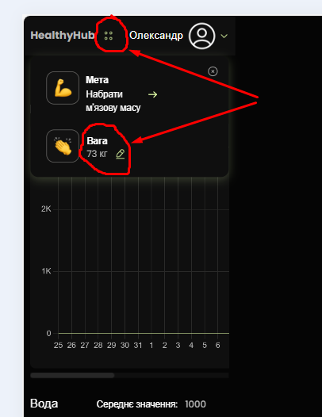
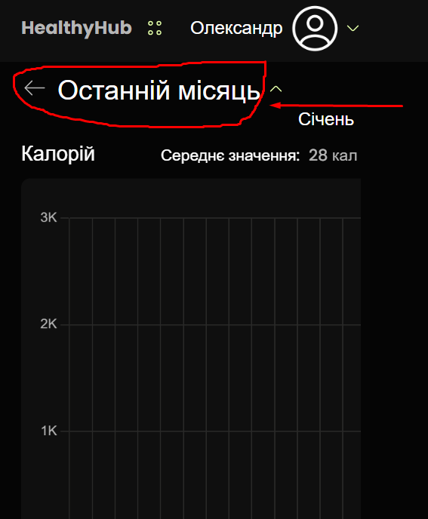
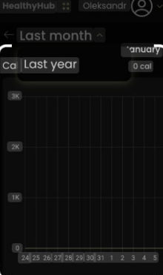
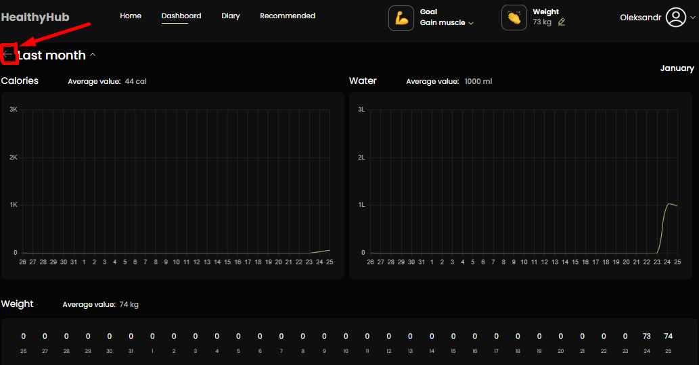
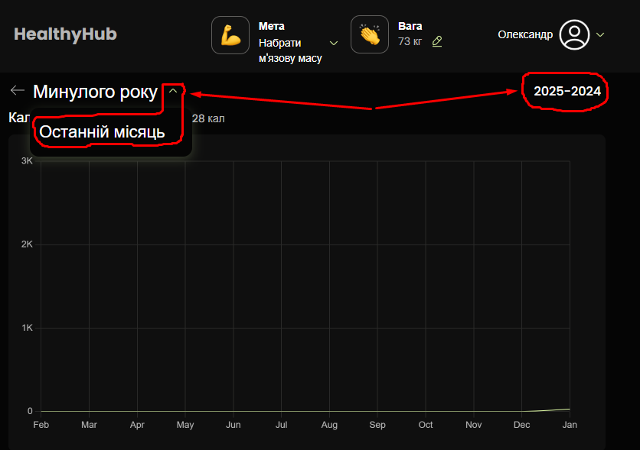
27. Сторінка з графіками, які відображають інформацію про вживання калорій, води та зміни ваги протягом певних періодів часу (мобільна, планшет та десктопна версії). Фрагмент допомагає користувачеві відстежувати його харчування, водопиття та зміни ваги протягом певних періодів та аналізувати ці дані для досягнення своїх цілей. Складається з елементів: Селектор - Month, який дозволяє обрати відображення даних за поточний або попередній місяць останнього року. Навпроти селекторта відображається назва місяця, за який відображаються дані. | Баг 1: Некоректна реалізація вибору періоду (відсутність коректного селектора "Month" та некоректна логіка "Last year"): Опис: За ТЗ (пункт 41) передбачено наявність селектора "Month", який дозволяє прямо вибрати поточний або попередній місяць поточного року. Натомість, в застосунку реалізовано лише гортання місяців та окрема кнопка для переходу на минулий рік ("Last year"), що не відповідає ТЗ. Зокрема: Відсутній селектор, що дозволяє безпосередньо обрати потрібний місяць. При виборі "Last year" відображаються дані за частину минулого року (кінець) та частину наступного року (початок), а не за конкретний місяць минулого року, як передбачено ТЗ. Окрім того, якщо користувач знаходиться в січні поточного року і хоче побачити дані за грудень попереднього місяця поточного року, то відображаються дані за частину минулого та частину наступного року, що є некоректним. Вплив: Ускладнює навігацію по даних, унеможливлює вибір конкретного місяця минулого року та погіршує користувацький досвід (UX). Користувачу потрібно гортати багато місяців, щоб дістатися до потрібного, а також відсутня можливість перегляду даних за конкретний місяць минулого року. Функціональність суттєво відхиляється від ТЗ. Серйозність: Висока (суттєве відхилення від ТЗ). Баг 2: Некоректний порядок відображення років при виборі "Минулого року": Опис: При натисканні на стрілку вгору біля напису "Останній місяць" та подальшому виборі опції "Минулого року" на сторінці з графіками відображається некоректний порядок років: "2025-2024". Хоча на графіку відображено кінець 2024 року та початок 2025, порядок років у заголовку є зворотним. Правильним порядком було б "2024-2025". Вплив: Вводить користувача в оману щодо періоду, за який відображаються дані, та свідчить про помилку в логіці відображення. Серйозність: Середня (впливає на розуміння даних та загальне враження від застосунку). Баг 3: Неінтуїтивна поведінка стрілки біля елемента "Останній місяць": Опис: При натисканні на стрілку, розташовану біля напису | Пропозиція 1: Розширений та зручний вибір періоду з коректним відображенням років: Опис: Замість поточного обмеженого функціоналу (гортання місяців на телефоні та кнопка "Last year"), реалізувати комплексну систему вибору періоду, яка забезпечить користувачам гнучкий та інтуїтивно зрозумілий спосіб навігації по даних. Ця система повинна включати наступні можливості: Швидкий вибір: Кнопка/опція для вибору поточного місяця. Кнопка/опція для вибору попереднього місяця поточного року (відповідно до ТЗ). Кнопка/опція для вибору минулого року з коректним відображенням періоду. А саме: Якщо відображаються дані за повний минулий рік, то в заголовку має бути вказано лише цей рік (наприклад, "2024"). Якщо відображаються дані за частину минулого та частину наступного року, то роки в заголовку повинні відображатися в правильному порядку, що відповідає порядку даних на графіку (наприклад, "2024-2025", якщо на графіку відображено кінець 2024 та початок 2025). Розширений вибір: Випадаючий список з місяцями та роками. Інтерактивний календар з можливістю вибору місяця та року. Відображення вибраного періоду: Чітке відображення вибраного періоду на екрані (наприклад, "Січень 2024", "Лютий 2023 - Березень 2023", "2023 рік"). Обґрунтування: Ця комплексна система значно покращить UX, надавши користувачам повний контроль над вибором періоду для аналізу даних. Користувачі зможуть швидко переглядати дані за стандартні періоди (поточний/минулий місяць/рік) або ж детально обирати будь-який потрібний місяць чи діапазон місяців з доступного діапазону даних, не витрачаючи час на незручне гортання. Це також вирішить проблеми, описані в Базі 1 (некоректна реалізація вибору періоду) та Базі 2 (некоректний порядок відображення років при виборі "Минулого року"). Пріоритет: Високий (важливе покращення функціональності та виправлення існуючих багів). Пропозиція 2: Додати можливість деталізації даних: Опис: При кліку на графік або окремий елемент відображати більш детальну інформацію за конкрет
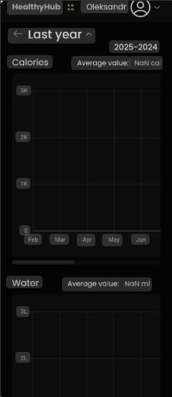
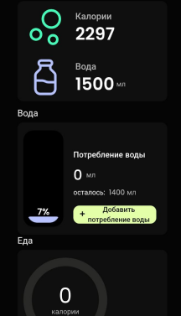
28. Графік калорій: Заголовок - Calories Середнє значення - "Average value: 1700 calories" - показує середню кількість спожитих кілокалорій за місяць. Графік: - Вертикальна вісь вказує кількість калорій. - Горизонтальна вісь позначає дні. - Лінія на графіку показують рівень споживаних калорій протягом вибраного періоду. | Баг 5: Некоректне відображення при відсутності даних залежно від періоду: Опис: При відсутності даних відображається різна інформація залежно від вибраного періоду: При виборі періоду "Минулий рік" відображається значення "NaN" (Not a Number), що є незрозумілим для користувача. Це стосується як графіку калорій, так і графіків води та ваги. При виборі періоду "Поточний місяць" відображаються нулі, що хоч і є більш зрозумілим, ніж "NaN", але також не є оптимальним рішенням з точки зору UX. Вплив: Погіршує UX та може викликати непорозуміння у користувача. Різна поведінка залежно від періоду створює додаткову плутанину. Серйозність: Середня (впливає на UX, але не блокує основну функціональність). Баг 6: Неоднозначність щодо моменту відображення середнього значення (до закінчення місяця): Пункт ТЗ: 28. Графік калорій Опис: ТЗ не визначає чітко, коли саме має відображатися середнє значення на графіках (калорій, води, ваги). Хоча поточна реалізація показує середнє значення одразу після введення даних за день, ТЗ не підтверджує, чи є це очікуваною поведінкою. Необхідно уточнити у замовника, чи має середнє значення відображатися: Одразу після введення даних за день (як зараз реалізовано). Після введення даних за певний період (наприклад, тиждень). Лише в кінці місяця. Вплив: Неоднозначність в ТЗ може призвести до різної інтерпретації вимог та потенційних багів в майбутньому, якщо вимоги зміняться. Серйозність: Низька (потребує уточнення). Аналогічно, цей баг стосується і пунктів 29 (Графік води) та 30 (Графік зміни ваги). Баг 7: Некоректний формат середнього значення: Пункт ТЗ: 28. Графік калорій Опис: Після введення даних середнє значення відображається у скороченому або невідповідному форматі (наприклад, "ккал" для калорій замість "calories", можливо, аналогічні скорочення для води та ваги), що не відповідає прикладу в ТЗ ("Average value: 1700 calories"). Хоча ТЗ не стверджує жорстко, що саме цей формат є обов'язковим, використання іншого формату створює неузгодженість | Пропозиція 6: Покращити відображення осей та підписів графіків: Опис: Зробити підписи осей та розмітку графіків більш чіткими, контрастними та зрозумілими. Забезпечити коректне відображення на різних розмірах екрану. Це стосується всіх графіків (калорій, води та ваги). Обґрунтування: Покращить візуальне сприйняття інформації та зробить графіки більш зручними для читання. Пріоритет: Низький (покращення UX). Пропозиція 7: Автоматичне оновлення та масштабування графіків після введення даних на мобільних пристроях та планшетах у портретній орієнтації: Опис: Після введення нових даних графік повинен автоматично оновлюватися та, за необхідності, змінювати свій масштаб або прокручуватися до останньої дати, щоб нові дані були одразу видимі користувачеві на телефонах та планшетах у портретній орієнтації. На комп'ютерах ця функціональність вже працює коректно. Це стосується всіх графіків (калорій, води та ваги). Обґрунтування: Усуває необхідність ручного прокручування графіку для перегляду внесених змін на мобільних пристроях та планшетах у портретній орієнтації, що значно покращує UX. Пріоритет: Середній (покращення UX та функціональності).
29. Графік води: Заголовок - Water Середнє значення - "Average value: 1700 ml" - показує середню кількість спожитої рідини (води) за місяць. Графік: - Вертикальна вісь вказує об'єм води у літрах. - Горизонтальна вісь позначає дні - Лінія на графіку відображають об'єм води, який був вжитий протягом вибраного періоду. | Баг 9: Відсутність автоматичної синхронізації даних між сторінками після введення кількості випитої води: Опис: Після введення з телефону нового значення кількості випитої води (наприклад, 100 мл) та збереження даних, показник кількості випитої води не оновлюється автоматично ні на сторінці з графіком, ні на попередній сторінці, з якої було здійснено перехід на сторінку введення даних. Щоб побачити внесені зміни, користувачу необхідно вручну оновити кожну сторінку (наприклад, за допомогою жесту свайпу вниз або кнопки оновлення в браузері). Тобто, відсутня синхронізація даних між сторінками в реальному часі. Вплив: Погіршує UX, створює враження некоректної роботи застосунку та може ввести користувача в оману щодо збереження даних. Користувач може не розуміти, чому дані не відображаються одразу, та вважати, що вони не були збережені. Серйозність: Середня (впливає на UX та коректність відображення даних).
30. Графік зміни ваги: Заголовок - Weight Середнє значення - "Average value: 68 kg" - показує середню вагу за місяць. Графік: - Горизонтальна вісь вказує вагу в кілограмах. - Горизонтальна вісь позначає дні. | Баг 10: Некоректна структура графіка ваги: Опис: Графік ваги реалізовано з двома горизонтальними осями та повною відсутністю вертикальної осі. Це груба помилка, оскільки графік такого типу (лінійний графік або гістограма) повинен мати дві осі, але одну горизонтальну та одну вертикальну. Горизонтальна вісь повинна відображати дні/дату, а вертикальна – вагу в кілограмах. Поточна реалізація з двома горизонтальними осями є некоректною та не дозволяє візуалізувати дані про зміну ваги. Вплив: Графік не виконує свою основну функцію – відображення динаміки зміни ваги. Користувач не може зрозуміти представлені дані та проаналізувати свою вагу. Це є критичною помилкою в інтерфейсі. Серйозність: Висока (графік не виконує свою функцію). | Пропозиція 8 Переробити структуру графіка ваги: Опис: Повністю переробити структуру графіка ваги, реалізувавши його з однією горизонтальною віссю (для днів/дати) та однією вертикальною віссю (для ваги в кілограмах). Забезпечити коректне відображення даних на графіку, щоб користувач міг бачити динаміку зміни своєї ваги протягом вибраного періоду. Обґрунтування: Коректна структура графіка є обов'язковою для візуалізації даних та аналізу змін. Поточна реалізація є неприйнятною та потребує термінового виправлення. Пріоритет: Критичний (графік не виконує основну функцію).
DiaryPage - Олександр М
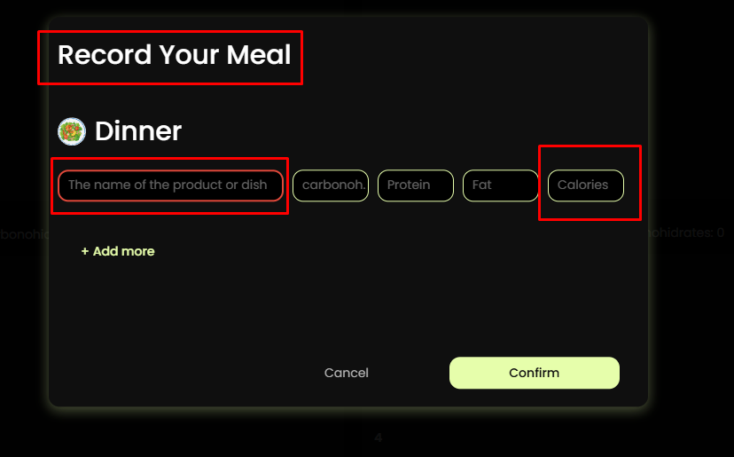
31. Сторінка DiaryPage (щоденник): - розділ, де користувач веде записи про свої прийоми їжі. Cкладається з блоків: Заголовок Diary Чотирьох розділів: - Breakfast (сніданок): Цей блок дозволяє користувачеві записати свій сніданок. - Lunch (обід): Цей блок дозволяє користувачеві записати свій обід. - Dinner (вечеря): Цей блок дозволяє користувачеві записати свою вечерю. - Snack (перекус): Цей блок дозволяє користувачеві записати свій перекус. Кожен блок складається з іконки, заголовку (назва прийому їжі) і закальної кількості вуглеводів, жирів та білків, які людина прийняла за цей прийом їжі. Якщо ще не був записаний користувачем, то відображати нулі, наприклад - Carbonohidrates: 0 Protein: 0 Fat: 0 Якщо прийом їжі вже був внесений користувачем, то відображаємо відповідну інформацію по інгредієнтах в порядку - Carbonohidrates, Protein, Fat і піктограму кнопку ("+ Record your meal"), яка відкриває модальне вікно RecordDiaryModal Інформація по нутрієнтах: - значення "Carbonohidrates": містить кількость вуглеводів за цей прийом їжі (наприклад - 60) - значення "Protein": містить кількость білків за цей прийом їжі (наприклад - 40) - значення "Fat": містить кількость жирів за цей прийом їжі (наприклад - 20) | 1. Пиктограма кнопка ( "+Record your meal") відкриває модальне вікно "Record your meal". У ТЗ вказано що відкривается модальне вікно RecordDiaryModal. 2. Не вказано що крім введення даних про нутрієнти(Carbonohidrates,Protein,Fat) є можливість вказувати назву продукту який використовував користувач.(The name of the product of dish) та кількость калорій(Calories) 3. Для активації кнопку "Confirm" крім заповнення обов'язкових позначень, цифрові значення має бути більше 0 у полях Carbonohidrates,Protein,Fat.Calories. | 1. Відображати поле Calories у всіх блоках. 2. Вказати що значення Calories,Carbonohidrates,Protein,Fat,The name of the product of dish є обов'язковими для заповнення. 3. Відсутня можливість видаляти запис у щоденнику.
32. На планшетній та мобільній версіях компоненти повинні бути відображені у вигляді списку, а на десктопній версії - у вигляді сітки.
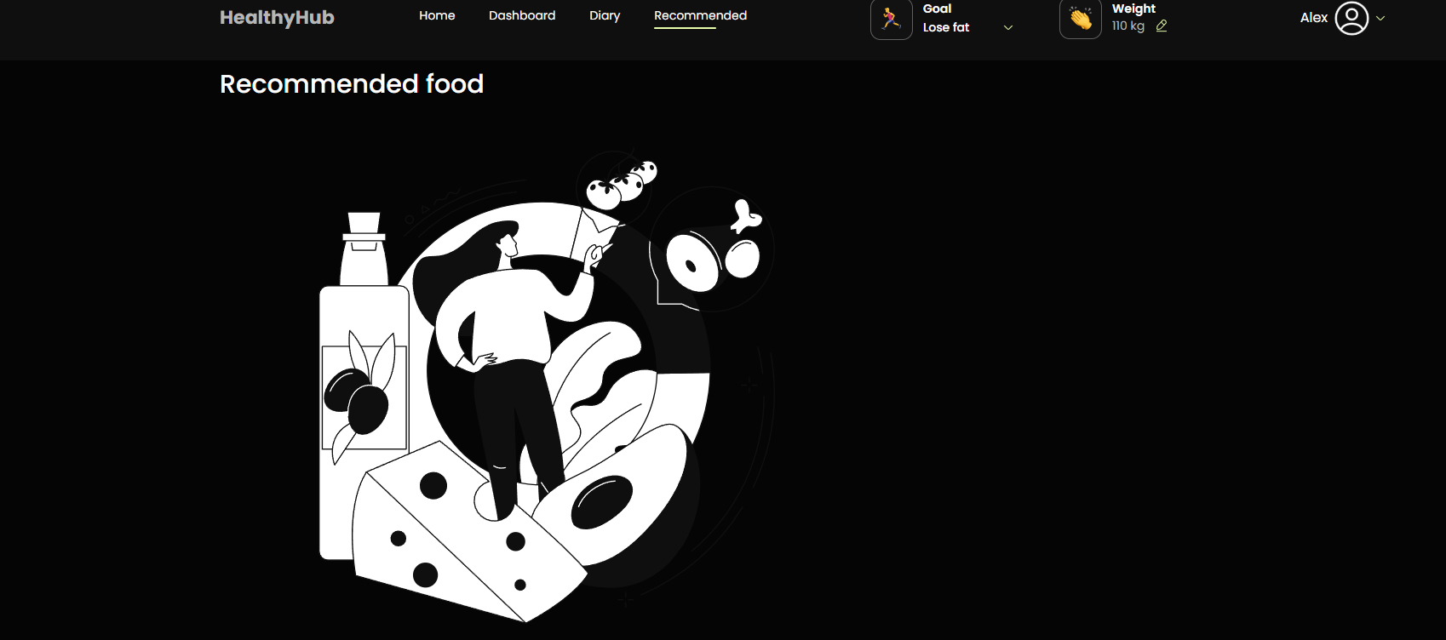
RecommendedFoodPage - Олександр Ш
33. Сторінка Recommended Food (Рекомендована їжа). Блок, що містить перелік рекомендованих продуктів. Складається з заголовка Recommended Food, малюнка та карток рекомендованих продуктів "Food Item". Кожна карточка складається ось з таких елементів: - іконка - назва продукту (наприклад, "Avocado"). - міра виміру (наприклад, "100 g"). - калорійність (наприклад, "200 calories"). | 1. При переході на сторінку Recommended Food відображається тільки малюнок, картки з продуктами відсутні. | 1. Змінити назву піктограмми кнопки "Recommended" змінити на "Recommended Food"
SettingsPage - Олександр
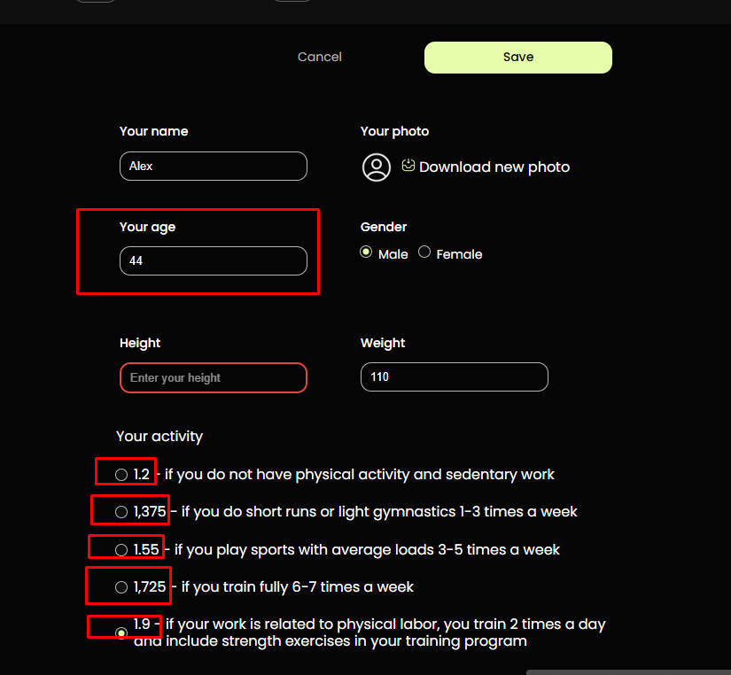
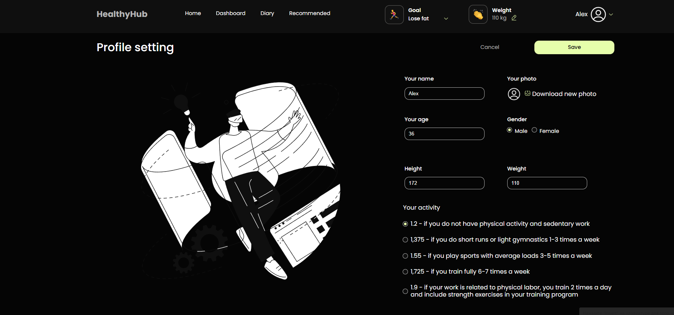
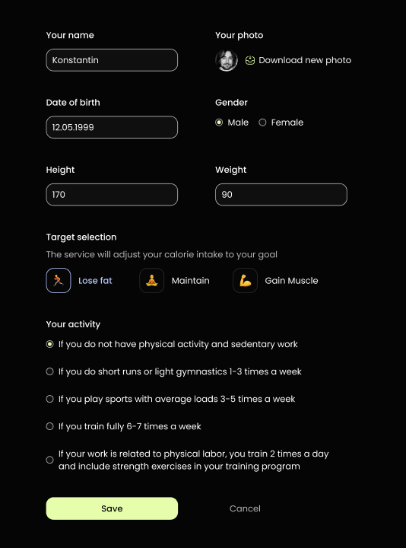
34. Cторінка скаладається з заголовка - Profile Settings, картинки та компонента User Information" для редагування інформації про користувача. В формі відображається - ім'я користувача (наприклад, "Kostiantyn"), - фото(можливість завантажити нове фото), - дата народження (наприклад 12.05.1999), - стать (чоловіча або жінка), - вага, - зріст, - можливість обрати мету, - можливість обрати рівень фізичної активності. | 1. На усіх пристроях у Profile Settings відсутня можливість обрати мету(Target Selection) 2. У Макеті та ТЗ назва елемента та функціонал "Date of birth" у самому застосунку функціонал "Your age" 3. У макеті у формі Your activity відсутні цифри , у додатку вони є.
35. Елементи форми мають валідацію, що відбуваєтьс при закритті форми та збереженні даних. Такі дії виконуються за допомогою кнопок: - Cancel (Скасувати, дозволяє користувачеві скасувати зроблені зміни та повернутися до попереднього стану налаштувань профілю) - Save (Зберегти, зберігає внесені зміни в налаштуваннях профілю користувача. | 1. У декстопній версії валідація відсутня при натисканні на кнопки Cancel або Save,

* правила валідації полів можуть мінімально відрізнятись від описаних, в залежності від бібліотеки, використаної під час розробки застосунку. При тестуванні полів, важливо перевірити лише основні логічні тестові сценарії. Основна функціональність застосунку має пріорітет над правилами валідації полів.

Таня Баг-репорти
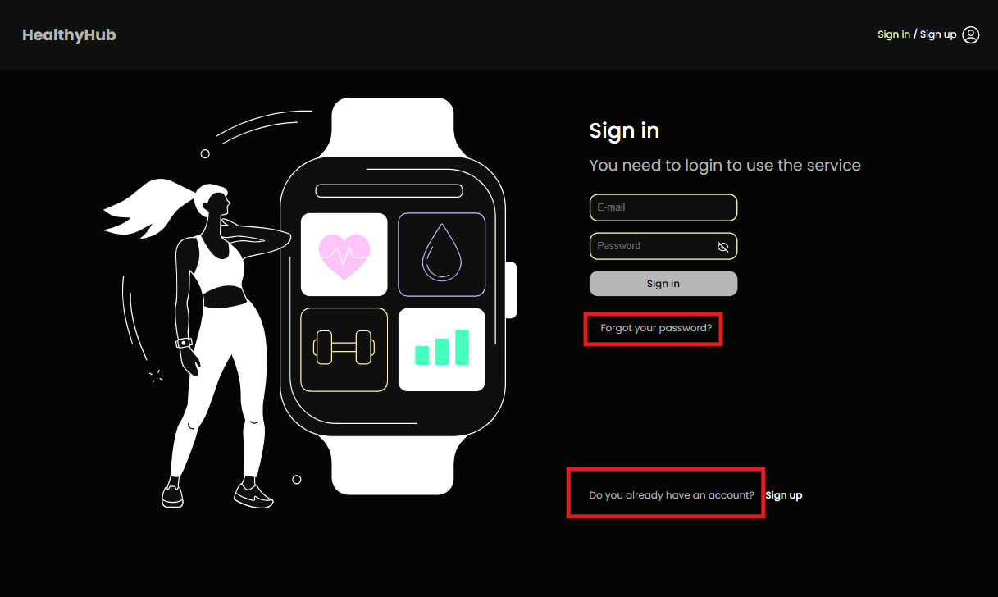
ID | SI1
Reporter: | Tetiana | Assignee: |  | Status: | New
Type: | UX | Severity: | Minor | Priority: | Medium | Actual result:
Environment: | OS Windows 11 Home, Google Chrome 22.0.6261.129 IPhone 14 iOS version 18.2
Summary: | На сторінці "Sign in" відсутній текст "If you don't have an account yet"
Description:

Pre-conditions:
1 | Головна сторінка застосунку https://healthy-hub-qa.f.goit.study/ відкрита у браузері
2
3
Steps to reproduce:
1 | Перейти до форми Sign in
2
3
4
5
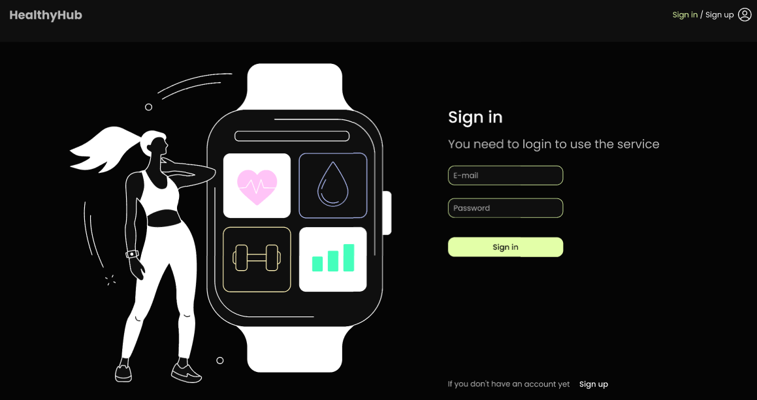
Actual result: |  |  |  |  |  | Expected result:
Присутнє посилання "Forgot your password?"
Замість "If you don't have an account yet" присутній текст "Do you already have an account?"

Expected result:
Посилання та текст "Forgot your password?" не повинно бути
Замість "Do you already have an account?" повинно бути "If you don't have an account yet"

Attachments:
Additional info:

Оля Баг-репорти FE
ID | H1
Reporter: | Ольга Семенчук | Assignee: |  | Status: | New
Type: | Functional | Severity: | Major | Priority: | High
Environment: | Windos 11 Version 23H2, Google Chrome Version 129.0.6668.101 (Official Build) (64-bit) Iphone 15 Pro Max, iOS Version 18,11
Summary: | Користувач може змінювати вагу більше одного разу на добу, всупереч вказівкам у тексті.
Description:

Pre-conditions:
1 | Головна сторінка застосунку https://healthy-hub-qa.f.goit.study/ відкрита у браузері
2 | Здійснено вхід зареєстрованого кристувача
3
Steps to reproduce:
1 | Зайти у модальне вікно "Enter your current weight".
2 | Ввести вагу та натиснути "Confirm".
3 | Знову зайти у модальне вікно "Enter your current weight".
4 | Ввести нову вагу в той самий день.
5
Actual result:
Користувач може необмежено змінювати вагу в той самий день, і програма приймає ці зміни.

Expected result:
Після першого запису ваги протягом дня користувач отримує повідомлення про те, що зміна ваги можлива лише наступного дня.

Attachments:
Additional info:

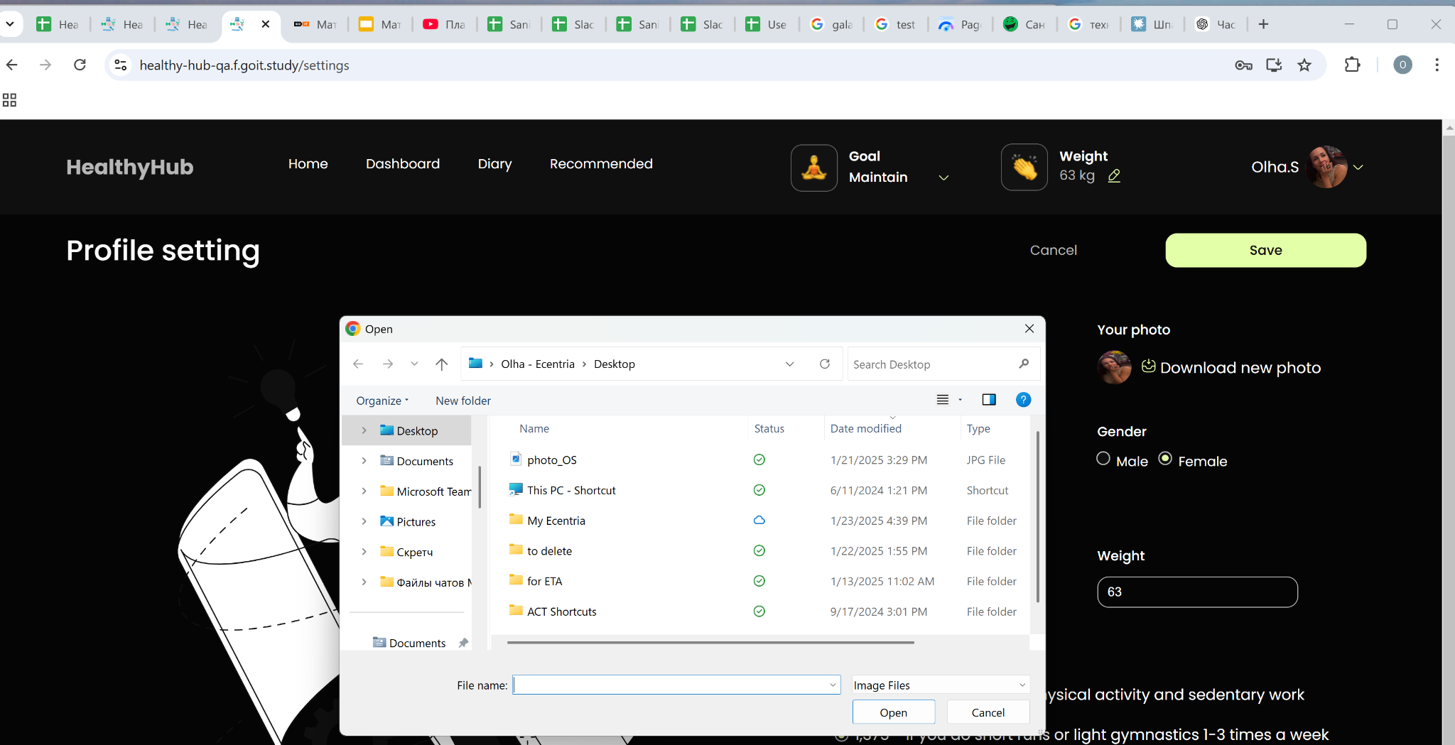
ID | H2
Reporter: | Ольга Семенчук | Assignee: |  | Status: | New
Type: | UX | Severity: | Minor | Priority: | Medium
Environment: | Windos 11 Version 23H2, Google Chrome Version 129.0.6668.101 (Official Build) (64-bit) Iphone 15 Pro Max, iOS Version 18,11
Summary: | Відсутня функція видалення фото профілю в налаштуваннях.
Description:

Pre-conditions:
1 | Головна сторінка застосунку https://healthy-hub-qa.f.goit.study/ відкрита у браузері
2 | Здійснено вхід зареєстрованого кристувача
3
Steps to reproduce:
1 | Перейти до розділу "Profile setting" --> Your Photo
2 | Клікнути на єдиний клікабельний елемент підменю фото "Download new photo"
3
4
5
Actual result:
Користувач не має змоги видалити фото профілю

Expected result:
Користувач повинен мати можливість видалити фото профілю (наприклад, через кнопку "Remove photo" або "Reset to default"

Attachments:
Additional info:
"Ця проблема може бути важливою для користувачів, які не хочуть мати фото у профілі. Додати кнопку ""Remove photo"" було б зручним рішенням."

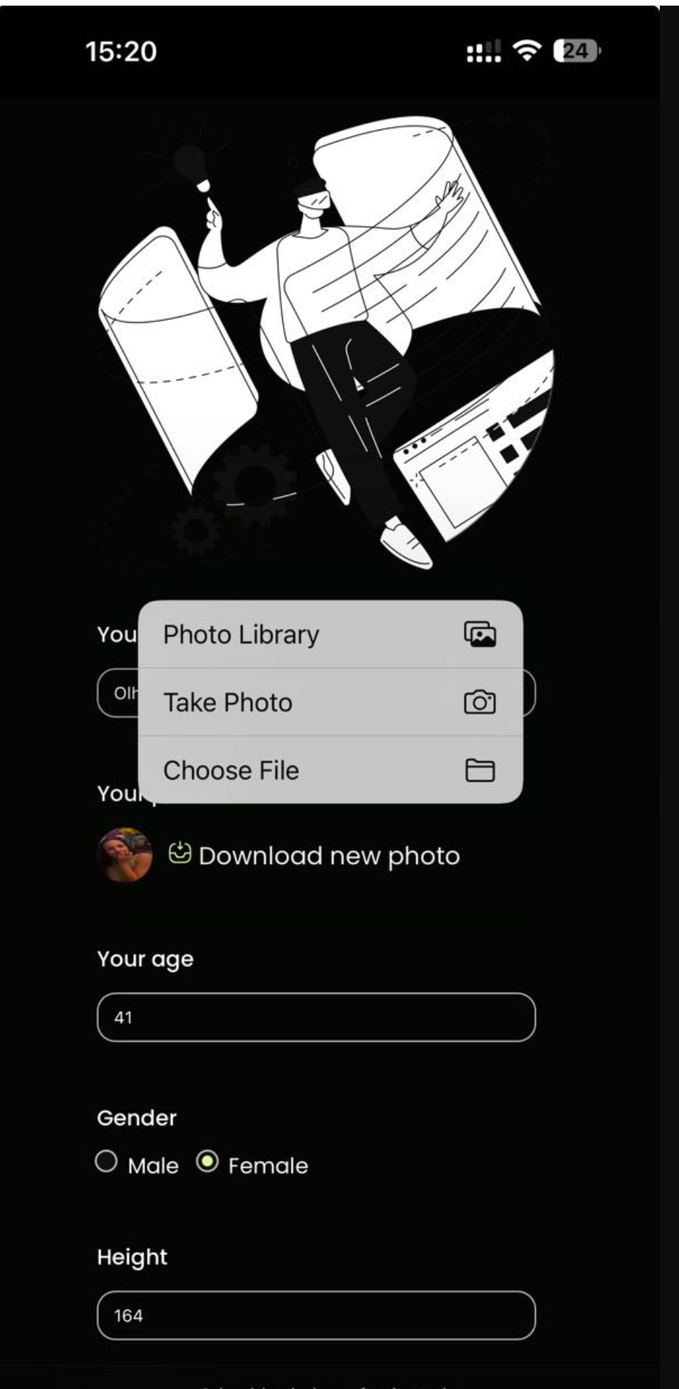
ID | H3
Reporter: | Ольга Семенчук | Assignee: |  | Status: | New
Type: | Functional | Severity: | Minor | Priority: | Medium
Environment: | Iphone 15 Pro Max, iOS Version 18,11
Summary: | Неможливо змінити фото профілю в налаштуваннях з Iphone 15 Pro Max
Description:

Pre-conditions:
1 | Головна сторінка застосунку https://healthy-hub-qa.f.goit.study/ відкрита у Safari
2 | Здійснено вхід зареєстрованого кристувача
3
Steps to reproduce:
1 | Перейти до розділу "Profile setting" --> Your Photo
2 | Натиснути кнопку "Download new photo".
3 | Обрати варіант серед "Обрати з галереї", "Зробити фото" чи "Обрати файл"
4 | Натиснути "Зберегти"
5
Actual result:
Підтвердження відбувається, зміна фото ні

Expected result:
Користувач повинен мати можливість завантажити нове фото профілю з буль-якого пристрою, і це фото має відображатися після збереження змін.

Attachments:
Additional info:

Саша ТЛ Баг-репорти
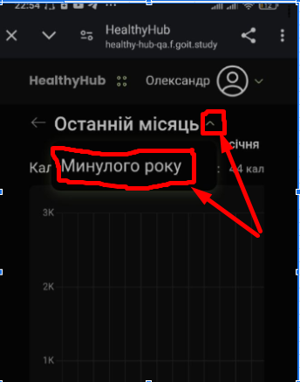
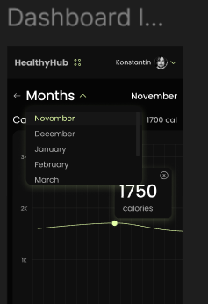
ID | DashР1
Reporter: | Моторний О.В. | Assignee: |  | Status:
Type: | Functional | Severity: | Major | Priority: | Highest
Environment: | Телефон Redmi 9T Версія MIUI Global 12.0.10 Стабільна
Summary: | Відсутній коректний селектор "Month" для вибору місяця
Description:

Pre-conditions:
1 | Користувач знаходиться на сторінці з графіками (dashboard) за адресою https://healthy-hub-qa.f.goit.study/dashboard
2
3
Steps to reproduce:
1 | Натиснути на на елемент вибору місяця з правої сторони від напису "Останній місяць"
2 | Зафіксувати результат
3
4
5
Actual result:
з'являється кнопка "Минулого року". Функціональність вибору конкретного місяця, як на макеті, відсутня. Реалізація не відповідає макету та частково суперечить документації, яка описує можливість переходу до попереднього місяця.

Expected result:
На екрані в наявності селектор "Month", що працює коректно і дозволяє вибрати поточний або попередній місяць

Attachments:
Additional info:

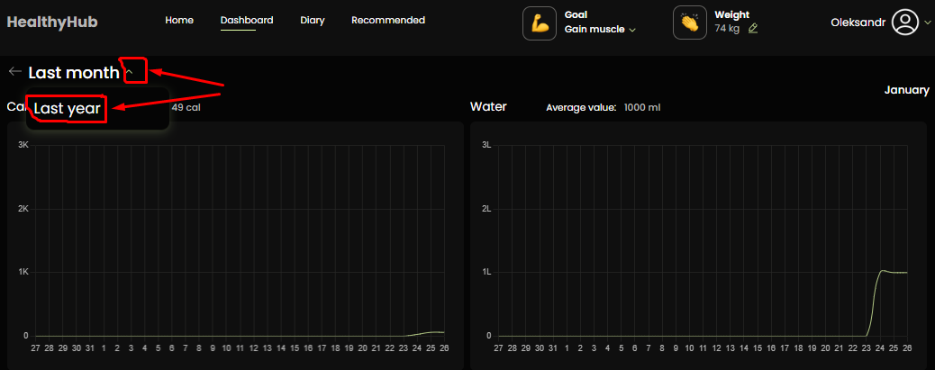
ID | DashР2
Reporter: | Моторний О.В. | Assignee: |  | Status:
Type: | UI/UX | Severity: | Major | Priority: | Medium
Environment: | Windows 10 Home Версія 22H2 Microsoft Edge Версія 131.0.2903.146 (Офіційна збірка) (64-розрядна версія)
Summary: | Некоректний порядок відображення років при виборі "Минулого року"
Description:

Pre-conditions:
1 | Користувач знаходиться на сторінці з графіками (dashboard) за адресою https://healthy-hub-qa.f.goit.study/dashboard
2
3
Steps to reproduce:
1 | Натиснути на елемент вибору місяця (іконка праворуч від напису "Останній місяць").
2 | Вибрати опцію "Минулого року"
3 | Звернути увагу на порядок років у заголовку сторінки.
4
5
Actual result:
У заголовку сторінки відображається некоректний порядок років: "2025-2024" (або відповідний рік у зворотньому порядку).

Expected result:
У заголовку сторінки відображається коректний порядок років: "2024-2025" (або відповідний рік, залежно від поточної дати).

Attachments:
Additional info:

ID | DashР3
Reporter: | Моторний О.В. | Assignee: |  | Status:
Type: | Functional | Severity: | Major | Priority: | Medium
Environment: | Windows 10 Home Версія 22H2 Microsoft Edge Версія 131.0.2903.146 (Офіційна збірка) (64-розрядна версія)
Summary: | Неінтуїтивна поведінка стрілки ліворуч від елемента "Останній місяць"
Description:

Pre-conditions:
1 | Користувач знаходиться на сторінці з графіками (dashboard) за адресою https://healthy-hub-qa.f.goit.study/dashboard
2
3
Steps to reproduce:
1 | Натиснути на стрілку ліворуч від напису "Останній місяць"
2 | Зафіксувати результат
3
4
5
Actual result:
Відбувається перехід на сторінку введення даних.

Expected result:
Відбувається перехід на попередній місяць на сторінці з графіками.

Attachments:
Additional info:

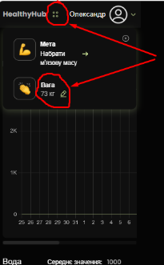
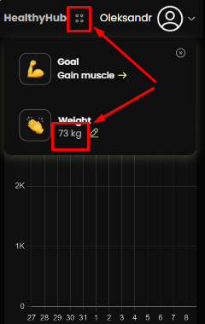
ID | DashР4
Reporter: | Моторний О.В. | Assignee: |  | Status:
Type: | UI/UX | Severity: | Major | Priority: | Medium
Environment: | Телефон Redmi 9T Версія MIUI Global 12.0.10 Стабільна; планшет iPad mini з розширенням 768 x 1024
Summary: | Неінтуїтивний спосіб відображення та редагування актуальної ваги на екрані телефону і на екрані портретної орієнтації планшету та відсутність опису цього способу в документації.
Description:

Pre-conditions:
1 | Користувач знаходиться на сторінці з графіками (dashboard) за адресою https://healthy-hub-qa.f.goit.study/dashboard
2
3
Steps to reproduce:
1 | Спробувати знайти елемент для перегляду/редагування актуальної ваги.
2 | Натиснути на чотири точки в хедері (якщо користувач випадково їх знайде).
3
4
5
Actual result:
Для відображення та редагування актуальної ваги потрібно натиснути на неочевидні чотири точки в хедері. Ця дія не описана в документації.

Expected result:
Актуальна вага відображається у видимому місці на сторінці (наприклад, поруч з іншими показниками) з можливістю редагування (наприклад, при натисканні на значення ваги) або спосіб відображення та редагування ваги чітко описаний в документації.

Attachments:
Additional info:

Саша Ш. Баг-репорти FE
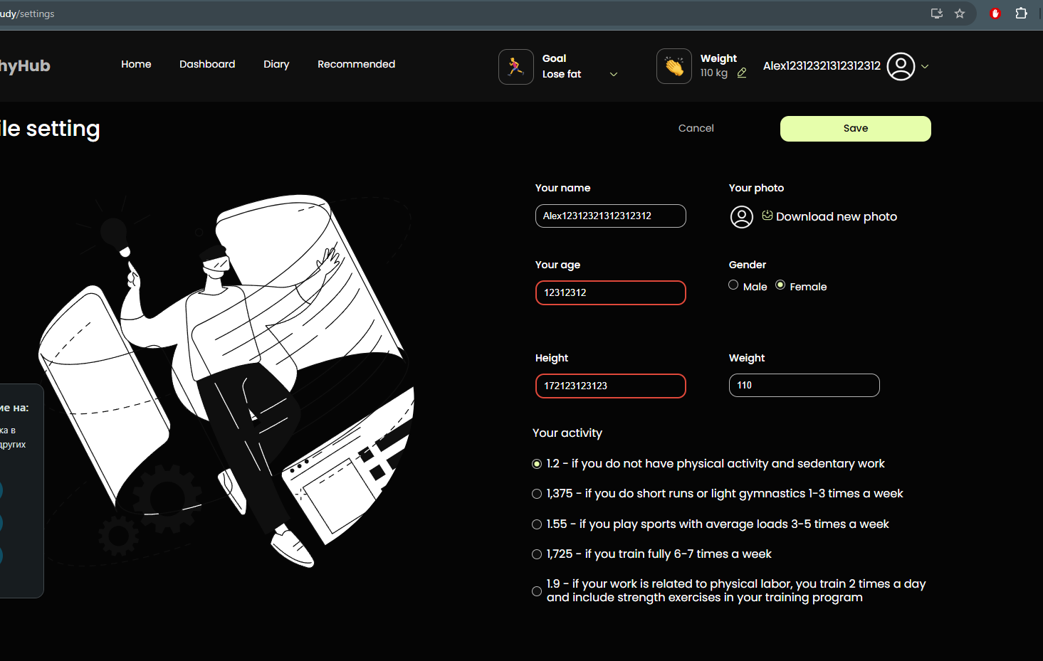
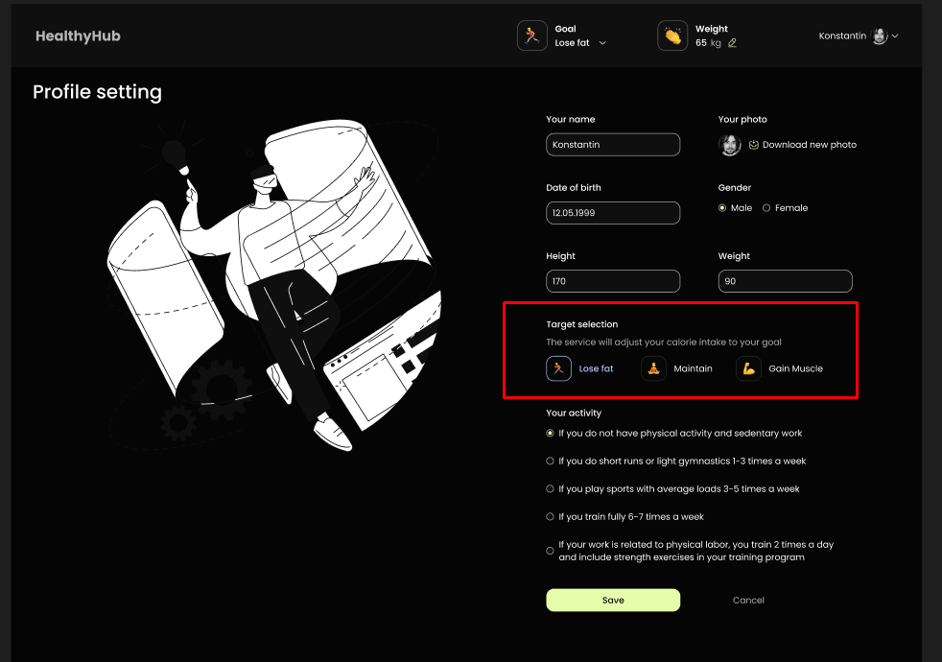
 |  |  |  |  |  |  | Макет
ID | SP1
Reporter: | Шин О. В. | Assignee: |  | Status:
Type: | UX | Severity: | Minor | Priority: | Low
Environment: | Windows 11 Домашняя , Opera One(версия: 113.0.5230.132)
Summary: | Відсутній функционал Target Selection на сторінці Settings
Description:

Pre-conditions:
1 | Головна сторінка застосунку https://healthy-hub-qa.f.goit.study/ відкрита у браузері |  |  |  |  | Записав вам декілька коментарів у відео: https://files.catbox.moe/9xh58y.mp4
2
3
Steps to reproduce:
1 | Натиснути на кнопку "Settings"
2
3
4
5
Actual result:
Перехід на сторінку Settings, на якій відсутня можливість обрати мету (Target Selection)

Expected result:
Перехід на сторінку Settings, на якій доступна можливість обрати мету (Target Selection)

Attachments:
Additional info:

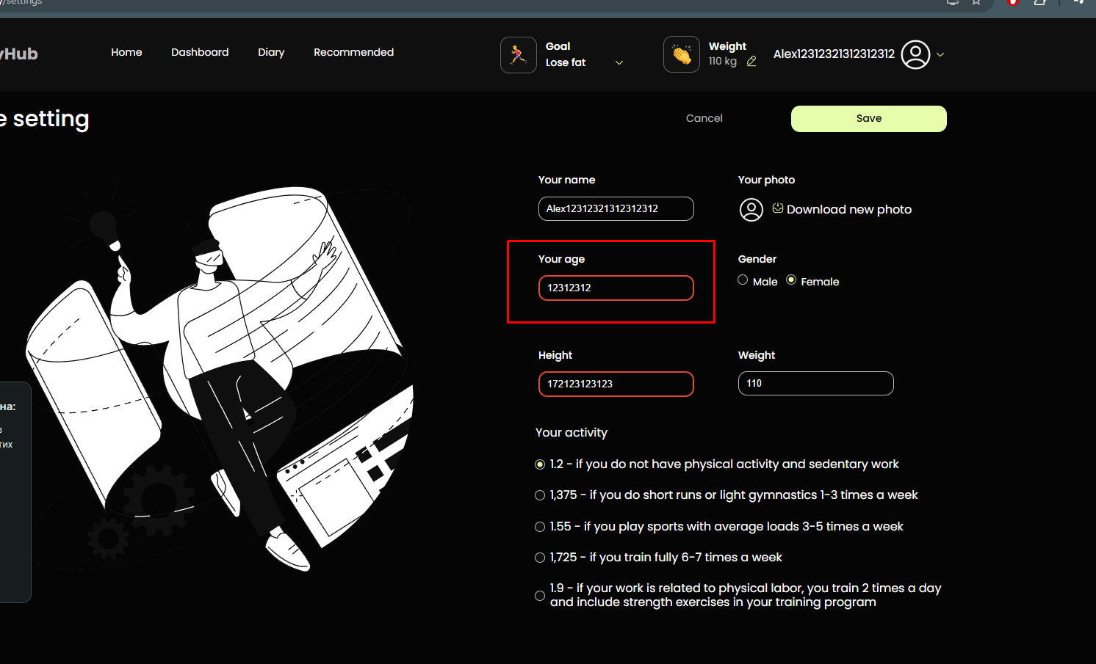
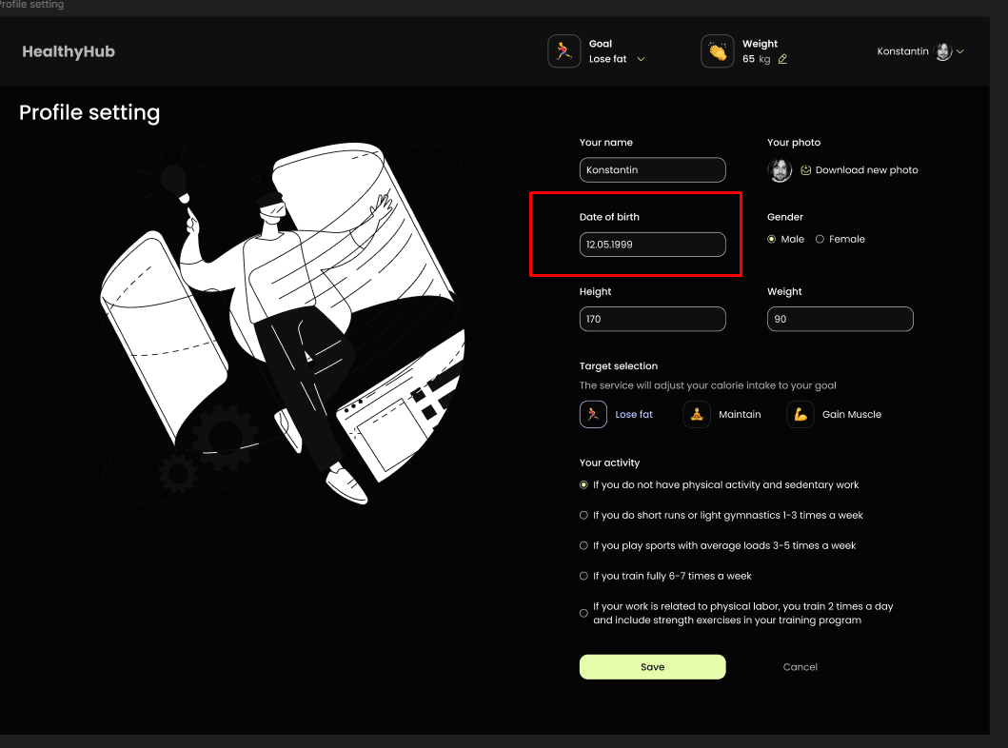
ID | SP2
Reporter: | Шин О. В. | Assignee: |  | Status:
Type: | UX | Severity: | Trivial | Priority: | Low
Environment: | Windows 11 Домашняя , Opera One(версия: 113.0.5230.132)
Summary: | Відсутній функционал Date of birth на сторінки Settings
Description:

Pre-conditions:
1 | Головна сторінка застосунку https://healthy-hub-qa.f.goit.study/ відкрита у браузері
2
3
Steps to reproduce:
1 | Натиснути на кнопку "Settings"
2
3
4
5
Actual result:
На сторінці Settings присутнє поле для введення віку замість функції вибору дати народження (Date of birth)

Expected result:
На сторінці Settings є функція вибору дати народження (Date of birth)

Attachments:
Additional info:

Bug Report Back End
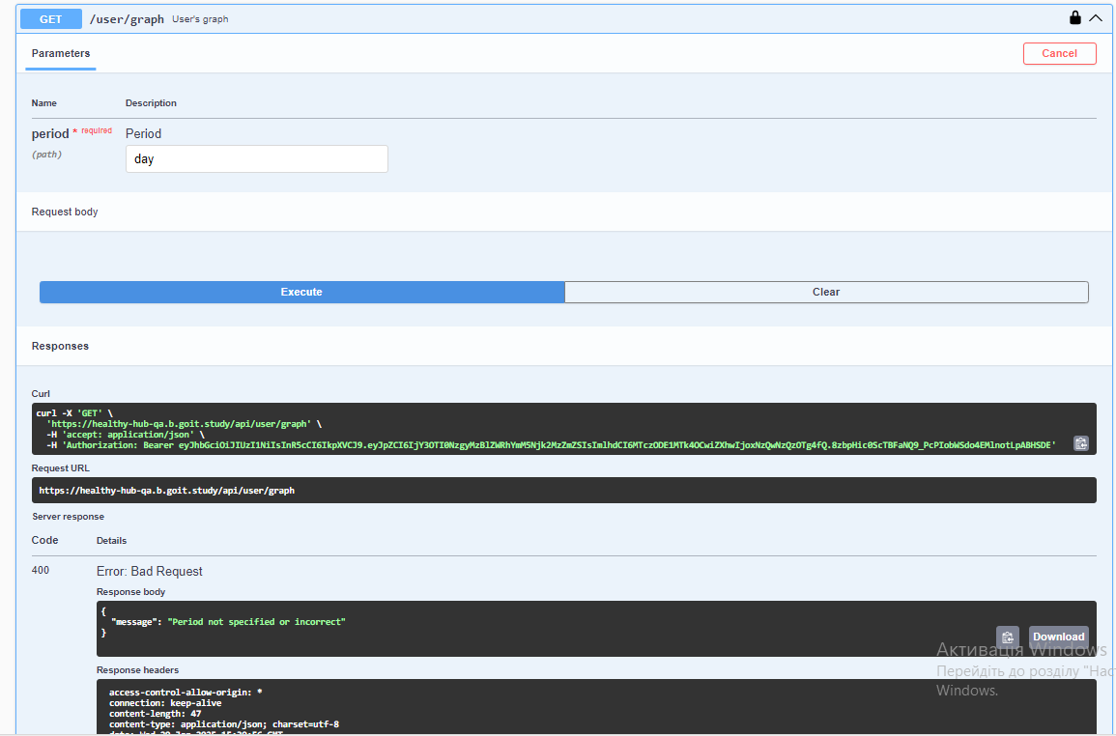
ID | OM1
Reporter: | Моторний О.В. | Assignee: |  | Status:
Type: | Functional | Severity: | Major | Priority: | High
Environment: | Windows 10 Home Версія 22H2 Microsoft Edge Версія 131.0.2903.146 (Офіційна збірка) (64-розрядна версія), GoIt-Healthy-hub-backend API v1.0.0
Summary: | Проблема з валідацією схеми StatisticsResponse для GET /user/statistics
Description: | Swagger UI не містить достатньо інформації про можливі значення параметру period. API повертає помилку "Period not specified or incorrect" навіть при введенні "day".

Pre-conditions:
1 | Відкрито Swagger UI на сторінці https://healthy-hub-qa.b.goit.study/api-docs/
2 | Користувач авторизований та має дійсний токен авторизації (Bearer token) в заголовку Authorization.
3
Steps to reproduce:
1 | Знайти ендпоінт GET /user/graph.
2 | Спробувати ввести значення "day" (або "week", "month") в поле period
3 | Натиснути на кнопку "Try it out!"
4
5
Actual result:
Swagger UI не містить достатньо інформації про параметр period. API повертає помилку "Period not specified or incorrect".

Expected result:
Swagger UI містить список можливих значень параметру period ("day", "week", "month"). API коректно обробляє ці значення та повертає відповідні дані.

Attachments:
Additional info:

ID | KK1
Reporter: | Krystyna Koshak | Assignee: |  | Status: | New
Type: | Functional | Severity: | Major | Priority: | High
Environment: | Windows 10 Pro, Google Chrome Version 132.0.6834.83 (Official Build) (64-bit)
Summary: | В Swagger UI для ендпоінту GET /user/recommended-food помилка 400 Bad Request при введенні коректного число в поле Count of food
Description:

Pre-conditions:
1 | Посилання https://healthy-hub-qa.b.goit.study/api-docs/#/ відкрито в браузері
2
3
Steps to reproduce:
1 | Відкрити Swagger UI
2 | Перейти до ендпоінту GET /user/recommended-food
3 | Ввести валідне число в поле Count of food
4 | натиснути "Execute"
5
Actual result:
Код відповіді 400 Bad Request з повідомленням "Count not specified or incorrect"

Expected result:
Код відповіді 200 OK та список рекомендованих продуктів

Attachments: | https://drive.google.com/file/d/1toH_KZznkRyQ1ahPl4fH0RD_bPBXF_F3/view?usp=sharing
Additional info:

ID | DZ7
Reporter: | Dmytro | Assignee: | Mentor | Status: | New
Type: | Functional | Severity: | Major | Priority: | High
Environment: | Windows 10, Google Chrome (129.0.6668.90)
Summary: | Код стану 403 при спробі відновити пароль
Description:

Pre-conditions:
1 | Посилання https://healthy-hub-qa.b.goit.study/api-docs/#/ відкрито в браузері
2
3
Steps to reproduce:
1 | Обрати запит POST auth/restore Restore password
2 | Натиснути на кнопку "Try it out"
3 | Ввести у тіло запиту валідну пошту зареєстрованого користувача
4 | Натиснути на кнопку "Execute"
5 | Проінспектувати код стану і відповідь від сервера
Actual result:
Код стану 403 Error: Forbidden
Відповідь від сервера містить повідомлення: "message": "Forbidden"

Expected result:
Код стану 200 New password sent to email

Attachments:
Additional info:

ID | DZ9
Reporter: | Dmytro | Assignee: | Mentor | Status: | New
Type: | Functional | Severity: | Minor | Priority: | Medium
Environment: | Windows 10, Google Chrome (129.0.6668.90)
Summary: | Код стану 400 при спробі оновити фото профілю
Description:

Pre-conditions:
1 | Посилання https://healthy-hub-qa.b.goit.study/api-docs/#/ відкрито в браузері
2
3
Steps to reproduce:
1 | Обрати запит PATCH /auth/avatar User avatar
2 | Натиснути на кнопку "Try it out"
3 | Натиснути на кнопку "Execute"
4 | Проінспектувати код стану і відповідь від сервера
5
Actual result:
400 Error: Bad Request
Відповідь від сервера містить повідомлення: "message": "File not specified"

Expected result:
Код стану 200 Successful operation

Attachments:
Additional info:

ID | AS1
Reporter: | Alexander | Assignee: |  | Status:
Type: | Functional | Severity: | Major | Priority: | High
Environment: | "Windows 11 Google Chrome. Версия 131.0.6778.265"
Summary: | Некоректна валідація поля breakfast та невідповідність схеми FoodIntakeRequest прикладу успішного запиту для ендпоінту POST /user/food-intake-v2 (тип даних any)
Description:

Pre-conditions:
1 | Користувач зареєстрован та авторизован https://healthy-hub-qa.b.goit.study/api-docs/#/
2
3
Steps to reproduce:
1 | Обрати запит POST /user/food-intake-v2
2 | Натиснути на кнопку "Try it out"
3 | Ввести у тіло валідний запит ,яке відповідає прикладу успішного запиту
4 | Натиснути на кнопку "Execute"

Actual result:
Помилка 404 "Breakfast should be an array".

Expected result:
Код відповіді 200 OK та інформація про створений запис у форматі, що відповідає оновленій схемі FoodIntakeRequest.

Attachments:
Additional info:

ID | AS2
Reporter: | Alexander | Assignee: |  | Status:
Type: | Functional | Severity: | Major | Priority: | Medium
Environment: | "Windows 11 Google Chrome. Версия 131.0.6778.265"
Summary: | Некоректна обробка параметра period та відсутність опису формату параметра в документації для ендпоінту GET /user/graph-v2
Description:

Pre-conditions:
1 | Користувач зареєстрован та авторизован https://healthy-hub-qa.b.goit.study/api-docs/#/
2
3
Steps to reproduce:
1 | Обрати запит GET /user/graph-v2
2 | Натиснути на кнопку "Try it out"
3 | Ввести будь-яке значення (наприклад, "day", "week", "month", "1", "abc") в поле period.
4 | Натиснути на кнопку "Execute"
5
Actual result:
Код відповіді 400 Bad Request з повідомленням "Period not specified or incorrect" незалежно від введеного значення.

Expected result:
При введенні валідного значення period (після виправлення помилки на сервері та додавання опису формату) – код відповіді 200 OK та тіло відповіді у форматі JSON, що відповідає схемі GraphV2Response.

Attachments:
Additional info:

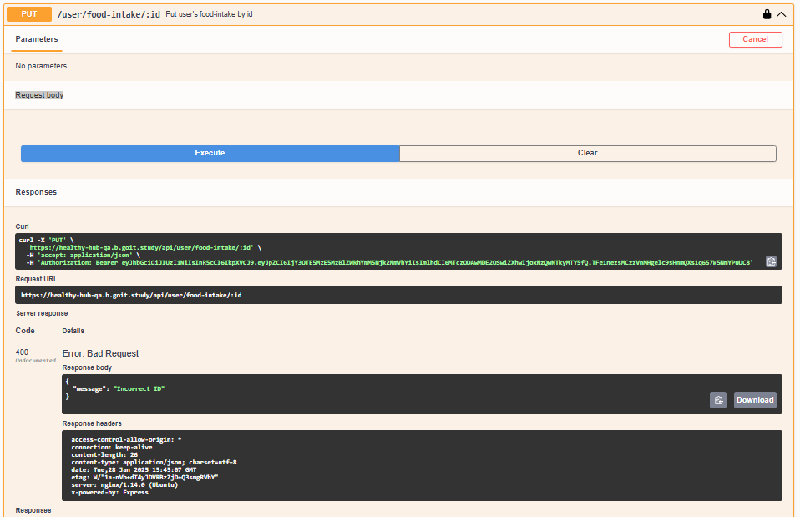
ID | OS1
Reporter: | Ольга | Assignee: |  | Status:
Type: | Functional | Severity: | Major | Priority: | High
Environment: | Windos 11 Version 23H2, Google Chrome Version 129.0.6668.101 (Official Build) (64-bit)
Summary: | Неможливість редагування id та тіла запиту у Swagger UI для PUT /user/food-intake/:id
Description: | У Swagger UI для ендпоінта PUT /user/food-intake/:id відсутня можливість: Ввести id у URL перед відправкою запиту. Редагувати тіло запиту (Request Body).
 | Через це користувач не може протестувати оновлення даних про споживання їжі.
Pre-conditions:
1 | Користувач зареєстрований та авторизований https://healthy-hub-qa.b.goit.study/api-docs/#/
2
3
Steps to reproduce:
1 | Обрати запит PUT /user/food-intake/:id
2 | Натиснути на кнопку "Try it out"
3 | Перевірити наявність поля для введення id
4 | Спробувати редагувати "Request Body"
5 | Натиснути "Execute".
Actual result:
відсутнє вікно для внесення ID
"Request Body" – воно неактивне для редагування

Expected result:
Запит успішно виконується, якщо id існує, і повертається 200 OK.
Якщо id не існує, повертається 404 Not Found

Attachments:
Additional info:
Code 400. Undocumented. Error: Bad Request

